Analise
Faturamento total: R$ 24.130,00
Quantidade de itens vendidos |  | Categoria de itens vendidos |  | Venda de cada item
Rótulos de Linha | Soma de Quantidade | Rótulos de Linha | Soma de Faturamento | Rótulos de Linha | Soma de Faturamento
Mouse Gamer | 7 | Computadores | R$ 14,050.00 | Notebook | R$ 14,050.00
Headset | 6 | Monitores | R$ 4,000.00 | Monitor 24 | R$ 4,000.00
Monitor 24 | 5 | Móveis | R$ 2,750.00 | Cadeira Office | R$ 2,750.00
Notebook | 4 | Periféricos | R$ 2,250.00 | Headset | R$ 1,080.00
Teclado Mecânico | 3 | Áudio | R$ 1,080.00 | Mouse Gamer | R$ 840.00
Webcam | 3 | Total Geral | R$ 24,130.00 | Teclado Mecânico | R$ 750.00
Cadeira Office | 3 |  |  | Webcam | R$ 660.00
Total Geral | 31 |  |  | Total Geral | R$ 24,130.00
Faturamento por categoria
Quantidade de itens vendidos
Faturamento de cada item vendido

Vendas por região
Rótulos de Linha | Soma de Faturamento | Venda por mês
Sudeste | R$ 14,090.00 | Rótulos de Linha | Soma de Faturamento
Norte | R$ 3,620.00 | 2025-04 | R$ 6,940.00
Sul | R$ 3,290.00 | 2025-01 | R$ 6,490.00
Nordeste | R$ 2,060.00 | 2025-03 | R$ 5,400.00
Centro-Oeste | R$ 1,070.00 | 2025-02 | R$ 5,300.00
Total Geral | R$ 24,130.00 | Total Geral | R$ 24,130.00

Vendas por região

Relatorio
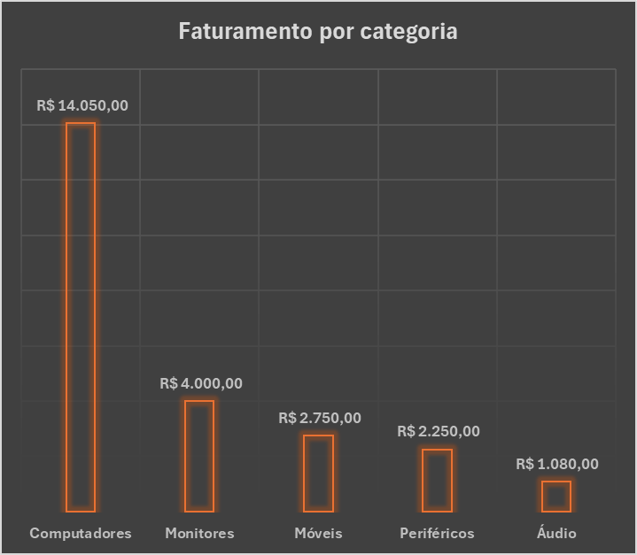

A categoria Computadores concentrou a maior parte da receita, com desempenho muito acima das demais categorias.

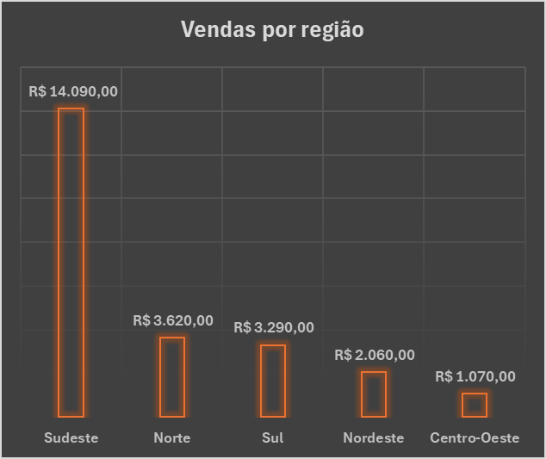

O Sudeste liderou o faturamento no período, sugerindo maior força de vendas nessa região.

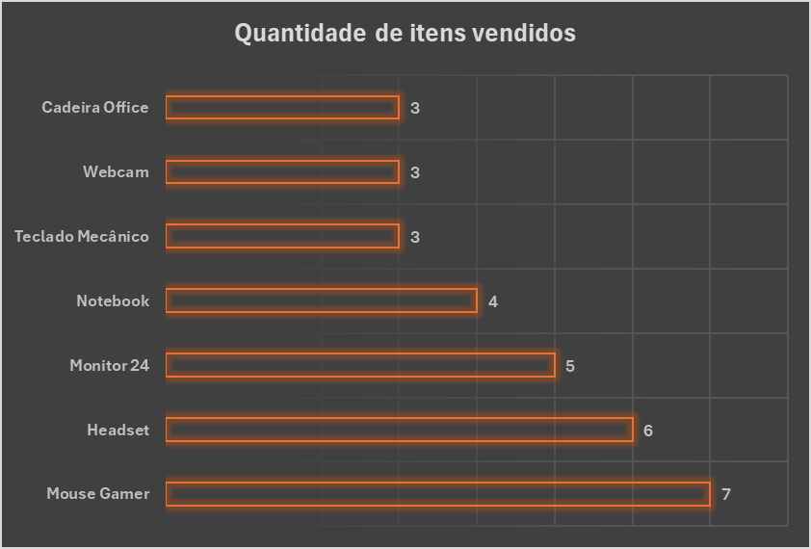

O Mouse Gamer teve o maior volume de unidades vendidas, apesar de não liderar o faturamento.

Faturamento de cada item vendido
 | Total
Notebook | R$ 14,050.00
Monitor 24 | R$ 4,000.00
Cadeira Office | R$ 2,750.00
Headset | R$ 1,080.00
Mouse Gamer | R$ 840.00
Teclado Mecânico | R$ 750.00
Webcam | R$ 660.00

O Notebook foi o produto que mais gerou faturamento, reforçando o impacto de itens de alto valor unitário na receita total da loja.

